Fórmulas de Ajuste
 | Provisión de PQs

 | Factor | Descripción | Ponderación | Fuente | Valor Base | Moneda | Fecha Valor Base [Xo]
 | WPU | PPI (Producer price index) | 80.0% | US bureau of labor statistics - Chemicals and allied products (WPU06) | 338 | - | 2021-07-01
 | GO | Solventes | 17.8% | Precio surtidor Gas Oil grado 3 s/imp., YPF, publicado por la Secretaría de Energía de la Nación, para la ciudad de Neuquen (Islas Malvinas e Ilia) | 78 | AR$ | 2021-07-01
 | MO | Mano de Obra | 7.2% | Según Sueldo testigo A determinar donde se evidencien todas las componentes salariales normales Y habituales. | 100 | AR$ | 2021-08-01
 | IPIM | Insumos | 5.0% | IPIM, NG | 100 | AR$ | 2021-07-01
 | TC | Tipo de Cambio | - | Cotización Billete Venta - Dólar Banco Nación | 103.25 | AR$ | 2021-09-08

${Coef. Ajuste de precios}_{n}=0,70×\frac{{WPU}_{n}}{{WPU}_{o}}+\left[0,178×\frac{{GO}_{n}}{{GO}_{o}}+0,072×\frac{{MO}_{n}}{{MO}_{o}}+0,05×\frac{{IPIM}_{n}}{{IPIM}_{o}}\right]×\frac{{TC}_{o}}{{TC}_{n}}$

Proyección
 |  |  |  |  |  |  |  |  | factor jul20 a jul21

 | jul-20-jul21 |  |  |  |  |  |  | WPU | 0.7 | 0.3
 | MATERIAS PRIMAS | SOLVENTES | MANO DE OBRA | GASTOS E INSUMOS | TASA DE CAMBIO USD | FACTOR DE AJUSTE |  | S | 0.17777777778 | 0.16 | 0.59259259259
 | WPU | S | MO | IPIM | D |  |  | M | 0.072222222222 | 0.065 | 0.24074074074
 | (WPU06) | (Gas Oil Grado 2) | (Indice Salarial CCT 605/10) | (IPIM Nivel General) | (Tasa de Cambio) |  |  | IPIM | 0.05 | 0.045 | 0.16666666667
Jul-20 | 275.6 | 38.74 | 100 | 484.4 | 73.5 |  |  |  | 1
Jul-21 | 338 | 64.66 | 150 | 789.5 | 102.5 |  |  | FA | 1.21
 | 1.23 | 1.67 | 1.50 | 1.63 | 0.72 | 1.21

 | Descripción | Incidencia | Índice | Observaciones
 | Mano de Obra | 56.51% | MOP | Según Sueldo testigo a determinar donde se evidencien todas las componentes salariales normales y habituales.
 | Resto | 8.24% | IPIM, NG | IPIM, Nivel General, publicado por INDEC ipm_08_21.pdf. Base 0 para Nivel General Cuadro 2 fijado en 2,2 puntos.
 | Equipos | 23.75% | IPIM 34 | IPIM 34, publicado por INDEC ipm_08_21.pdf. Base 0 para Vehículos automotores, carrocerías y repuestos Cuadro 2 fijado en 2,6 puntos.
 | Combustibles y Lubricantes | 10.04% | Gas Oil | Precio surtidor Gas Oil grado 3, YPF, publicado por la Secretaría de Energía de la Nación, para la ciudad de Rincón de los sauces, Provincia de Neuquén (http://res1104.se.gov.ar/consultaprecios.eess.php)
 |  |  |  | Valor Base 0 $ 102,70 por litro
 | Instrumentos y Subcontratos | 1.46% | U$D | Valor dólar Billete tipo Vendedor publicado por el Banco de la Nación Argentina correspondiente al día anterior al cierre del mes anterior al que se aplica la revisión. Valor base 0 $ 101,75 por unidad.
 | TOTAL | 100%

Planilla de Costos - EERR
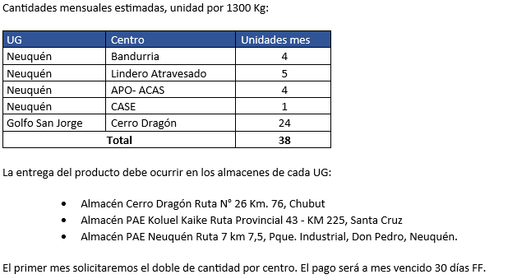
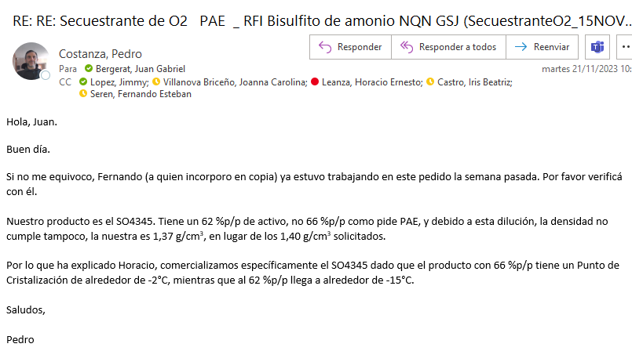
Opción | Producto | CR + Imp Pais [u$d/lt] | Flete [u$d/litro] | CR con flete [u$d/lt] | K | Precio [u$d/litro] | Consumo estimado [litros] | Costo Total [u$d/litro] | Venta [u$d/mes] | CP USD | CP %
NQN | SO4345 | 1.430 | 0.087 | 1.52 | 1.70 | 2.58 | 7,000 | 10,618 | 18,060 | 6,448.70 | 36% | 2.65 | -3%
GSJ | SO4345 | 1.430 | 0.000 | 1.43 | 1.80 | 2.58 | 24,000 | 34,320 | 61,920 | 24,194.40 | 39%
 |  |  |  |  |  |  |  | Total | 79,980
Concentración SO4345 | 62% | -11% | Tenemos que andar con 11% menos
Concentración solicitada | 66%
Concentración Clar | 70% | 1 |  |  |  |  |  |  |  |  |  |  | 1.885

